Sheet1 (2)
1 | BRM913河内長野ダム巡り |  |  |  |  |  |  | Ｖer.2.0.1 ST6：00/7：00
NO. | 区間距離 | 総距離 | 信号 | 形状 | 方向 | 次道路 | 交差点名 | メモ（目印、コンビニ、交差点など）
1 | 0.0 | 0.0 |  |  |  | 府道214号 |  | DEPART 三日市駅前
2 | 1.6 | 1.6 | 🚥 | ┳ | 右折 | 府道209号 | くずの口バス停前
3 | 0.5 | 2.1 | 🚥 | ┫ | 左折 | 市道
4 | 0.3 | 2.4 | 🚥 | ┳ | 左折 | 府道209号 | 寺元
5 | 2.1 | 4.5 |  | 人 | 左前方 | 府道201号 |  | 道なり左折
6 | 5.7 | 10.2 | 🚥 | ╋ | 左折 | 府道705号 | 川向
7 | 0.1 | 10.3 | 🚥 | ╋ | 右折 | 府道33号 | 金剛大橋東詰
8 | 2.0 | 12.3 | 🚥 | ╋ | 左折 | 府道27号 | 大ケ塚
9 | 1.8 | 14.1 | 🚥 | ╋ | 右折 | 町道 | 太子
10 | 2.1 | 16.2 | 🚥 | ┳ | 左折 | 国道166号 | 六枚橋
11 | 0.6 | 16.8 | 🚥 | Ｘ | 右前方 | 府道703号 | 春日北
12 | 3.2 | 20.0 | 🚥 | ┳ | 左折 | 国道165号 | 穴虫南
13 | 0.1 | 20.1 | 🚥 | ┳ | 右折 | 国道165号 | 穴虫 | 側道へ 大和高田バイパスへ行かない
14 | 4.2 | 24.3 | 🚥 | ╋ | 左折 | 市道 | 下田東３丁目
15 | 2.9 | 27.2 | 🚥 | ╋ | 直進 | 県道112号 | 広陵農協前
16 | 1.7 | 28.9 |  | ┳ | 左折 | 県道112号
17 | 0.1 | 29.0 | 🚥 | Ｙ | 右前方 | 県道112号 |  | 県道112号を道なりに進む
18 | 3.7 | 32.7 | 🚥 | * | 右前方 | 県道14号 | 三笠 | 六差路 右前方の県道１４号へ
19 | 0.7 | 33.4 | 🚥 | ╋ | 左折 | 国道24号 | 千代北
20 | 0.6 | 34.0 | 🚥 | ╋ | 右折 | 県道50号 | 阪手
21 | 4.6 | 38.6 | 🚥 | ╋ | 左折 | 国道169号
22 | 1.7 | 40.3 | 🚥 | ╋ | 右折 | 県道51号 | 大和神社前
23 | 2.6 | 42.9 | 🚥 | ┣ | 右折 | 県道51号
24 | 1.0 | 43.9 | 🚥 | ╋ | 右折 | 市道 | 布留 | 左手にファミリーマート
25 | 2.4 | 46.3 |  | ┳ | 左折 | 国道25号 |  | 国道25号へ合流
26 | 1.9 | 48.2 |  | ┫ | 直進 | 県道247号 |  | 左手に天理ダム
27 | 0.4 | 48.6 |  | ┃ | 左側 | 県道247号 |  | クイズチェク１ 天理ダム公園 水位が何ｍになったらここは利用できなくなるでしょうか？ チェック後直進
28 | 4.3 | 52.9 |  | ┳ | 左折 | 県道50号 |  | 一時停止あり
29 | 1.8 | 54.7 |  | ┳ | 右折 | 県道38号 |  | 桜井方面へ
30 | 4.5 | 59.2 |  | ┫ | 左折 | 市道
31 | 0.3 | 59.5 |  |  | 左手 | 市道 |  | クイズチェク２ 初瀬ダム 貯水池の集水面積は何㎢？ チェック後直進
32 | 1.2 | 60.7 |  | ┳ | 右折 | 市道 |  | ダム周回道 走行注意！
33 | 2.4 | 63.1 | 🚥 | ┳ | 左折 | 国道165号 | 初瀬東
34 | 4.0 | 67.1 | 🚥 | ╋ | 左折 | 国道165号 | 萩原
35 | 5.0 | 72.1 |  | ┣ | 左折 | 市道 |  | →室生ダム
36 | 1.1 | 73.2 |  | ト | 右折 | 市道 |  | →室生ダム100m標識あり
37 | 0.1 | 73.3 |  | ∩ | 右側 | 市道 |  | クイズチェック３ 室生ダム 淀川河口までの距離は何km？ チェック後Ｕターン
38 | 0.1 | 73.4 |  | ┳ | 右折 | 市道
39 | 0.4 | 73.8 |  | ┳ | 左折 | 県道28号
40 | 0.2 | 74.0 | 🚥 | ╋ | 右折 | 国道165号 | 室生寺入口
41 | 12.1 | 86.1 | 🚥 | ╋ | 右折 | 県道691号 | 夏見
42 | 0.3 | 86.4 | 🚥 | ╋ | 右折 | 県道81号 | 夏見橋北詰
43 | 2.2 | 88.6 |  | ┣ | 右側 | 県道81号 |  | クイズチェック４ 青蓮寺ダム 総貯水量は京セラドーム大阪何杯分？ チェック後直進
44 | 4.3 | 92.9 |  | ┃ | 直進 | 県道81号 |  | 香落渓トンネル トンネルを抜けたら約8kmの香落渓
45 | 11.9 | 104.8 |  | ╋ | 右折 | 県道81号 |  | 旧道
46 | 2.8 | 107.6 |  | ┳ | 右折 | 国道369号 |  | 伊勢本街道
47 | 6.6 | 114.2 |  | ┫ | 左折 | 県道28号 |  | 旧道
48 | 1.2 | 115.4 |  | ┫ | 左折 | 県道28号
49 | 7.8 | 123.2 |  | ┃ | 右側 | 県道28号 |  | クイズチェック５ たかすみの里 温泉と何の施設があるでしょうか？ チェック後直進
50 | 3.9 | 127.1 | 🚥 | ╋ | 右折 | 国道166号 |  | 伊勢街道
51 | 4.8 | 131.9 |  | Ｙ | 左前方 | 県道16号
52 | 0.3 | 132.2 |  | ┳ | 左折 | 県道16号
53 | 3.0 | 135.2 |  | Ｙ | 右前方 | 県道16号 |  | 吉野・五條方面へ
54 | 7.3 | 142.5 | 🚥 | ┣ | 右折 | 国道370号 | 窪垣内 | 大宇陀方面へ
55 | 1.7 | 144.2 |  | ┫ | 左折 | 県道256号 |  | 左手前に鋭角に曲がる
56 | 5.4 | 149.6 |  | ┣ | 右側 | 県道256号 |  | クイズチェック６ 津風呂ダム 総貯水量は甲子園球場何杯分？ チェック後直進
57 | 2.7 | 152.3 | 🚥 | ┳ | 右折 | 国道169号 | 津風呂湖入口
58 | 1.3 | 153.6 | 🚥 | ╋ | 左折 | 市道 | 桜橋北詰 | 桜橋を渡る
59 | 0.2 | 153.8 |  | ┳ | 右折 | 県道39号
60 | 2.0 | 155.8 | 🚥 | ╋ | 左折 | 県道39号
61 | 15.2 | 171.0 | 🚥 | ┫ | 左折 | 県道137号 | 小島
62 | 3.3 | 174.3 | 🚥 | ┳ | 左折 | 国道168号 | 野原西６丁目
63 | 0.8 | 175.1 | 🚥 | ┣ | 右折 | 県道55号 | 丹原 | 橋本方面へ
64 | 1.6 | 176.7 |  | Ｙ | 左前方 | 県道55号
65 | 0.1 | 176.8 |  | 人 | 合流 | 県道55号
66 | 6.9 | 183.7 | 🚥 | ╋ | 直進 | 国道370号 | 橋本橋南詰
67 | 1.2 | 184.9 | 🚥 | ╋ | 左折 | 市道
68 | 0.1 | 185.0 | 🚥 | ∩ | 正面 | 市道 |  | クイズチェック７ 紀伊清水駅前 駅入り口前に自動販売機は何台あるでしょうか？ チェック後元の道を直進
69 | 0.1 | 185.1 | 🚥 | ╋ | 右折 | 国道371号 | 清水
70 | 6.3 | 191.4 | 🚥 | ┳ | 左折 | 国道371号 | 慶賀野橋東詰
71 | 1.2 | 192.6 | 🚥 | ╋ | 右折 | 国道371号 | 柱本南 | 旧道 紀見峠へ 紀見トンネルに入らない
72 | 4.9 | 197.5 |  | ┳ | 左折 | 国道371号
73 | 1.2 | 198.7 |  | ┣ | 直進 | 国道371号 |  | 本線は道なり右だが直進 絶対に石仏バイパスに行かない 先のトンネル自転車通行禁止！
74 | 4.0 | 202.7 | 🚥 | ┳ | 左折 | 国道371号 | 石仏南
75 | 0.4 | 203.1 | 🚥 | ┣ | 右折 | 国道371号 | 石仏北
76 | 1.5 | 204.6 | 🚥 | ╋ | 右側 | 国道371号 | 三日市南 | 【ARIVEE】ローソン河内長野三日市駅前店 6時スタート（11：53～19：30） 7時スタート（12：53～20：30） チェック後、三日市駅方面（東側）へ
77 | 0.1 | 204.7 |  |  | 左側 | 市道 |  | ブルベカード提出場所 フォレスト三日市 （13：00～21：00） 地下駐輪場に駐輪後、３階屋外広場へ

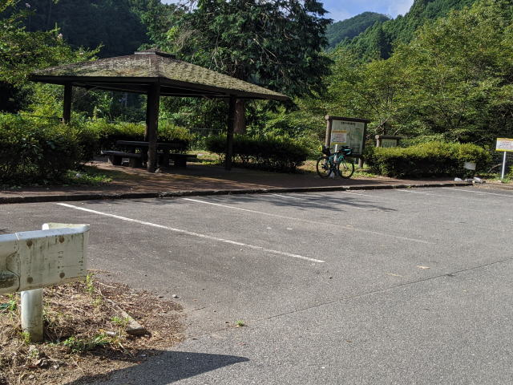
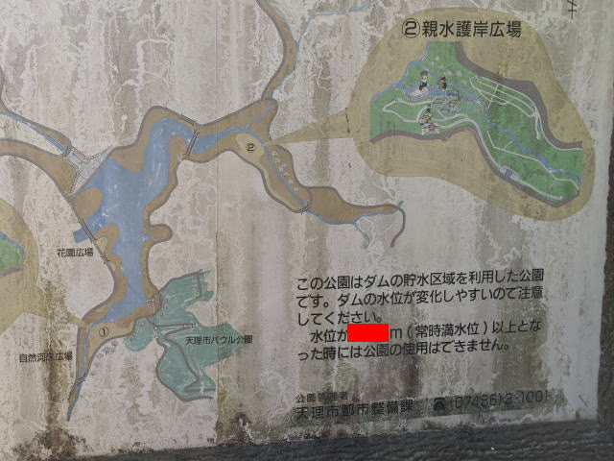

クイズチェック１ 天理ダム公園 案内看板左下の方
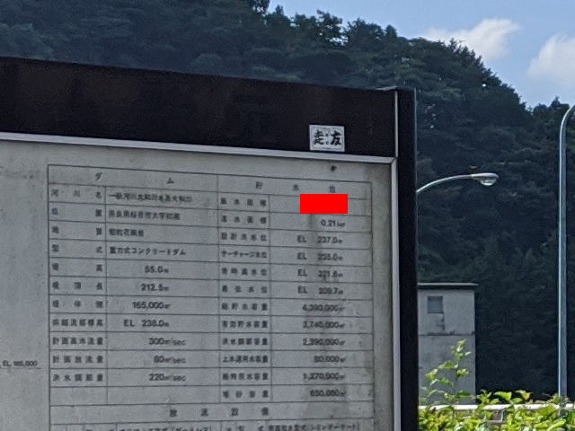
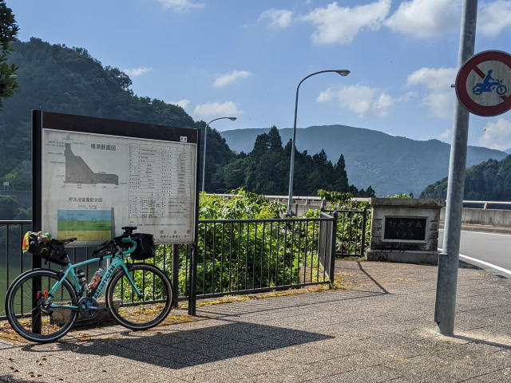

クイズチェック２ 初瀬ダム 案内看板右上の方
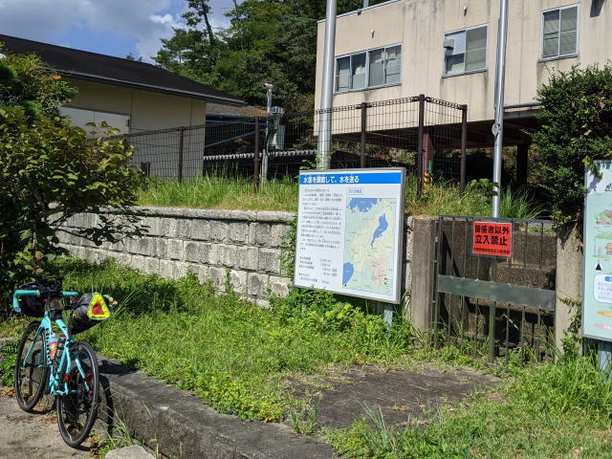
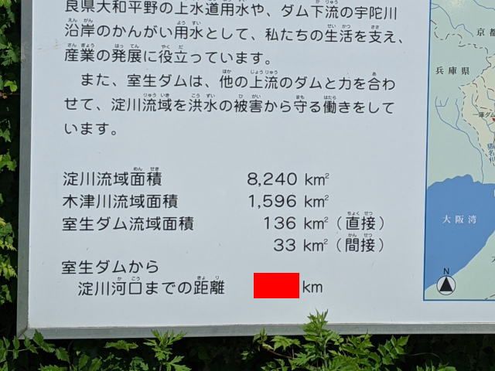

クイズチェック３ 室生ダム 案内看板左下の方

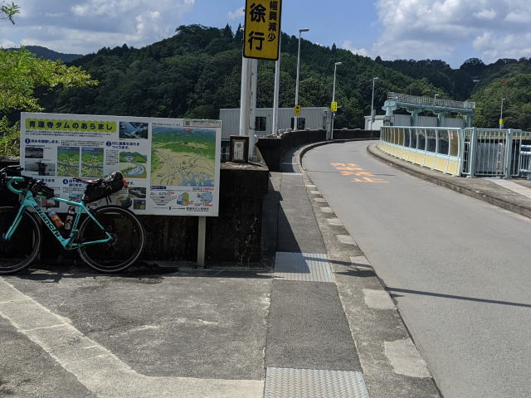
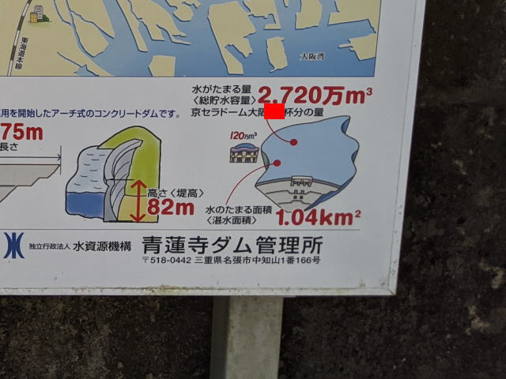

クイズチェック４ 青蓮寺ダム 案内看板右下の方

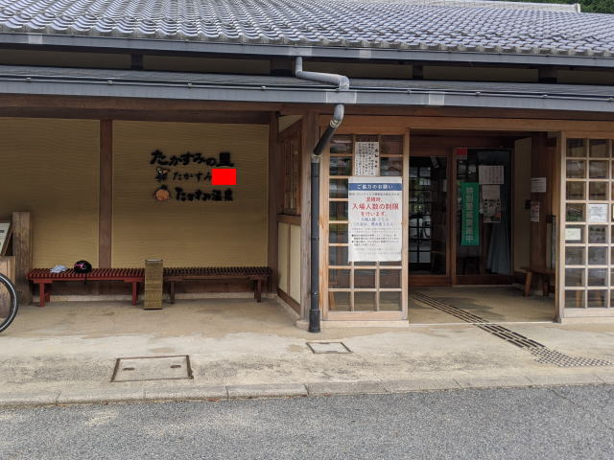
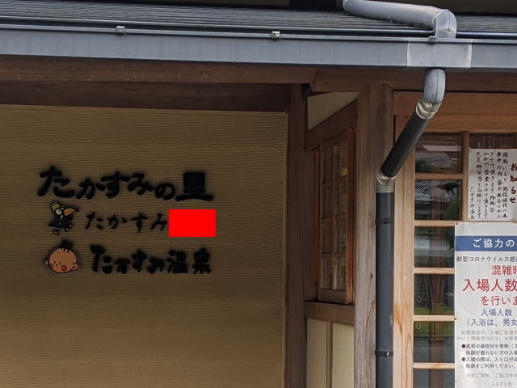

クイズチェック５ たかすみの里 入口ドア左の壁

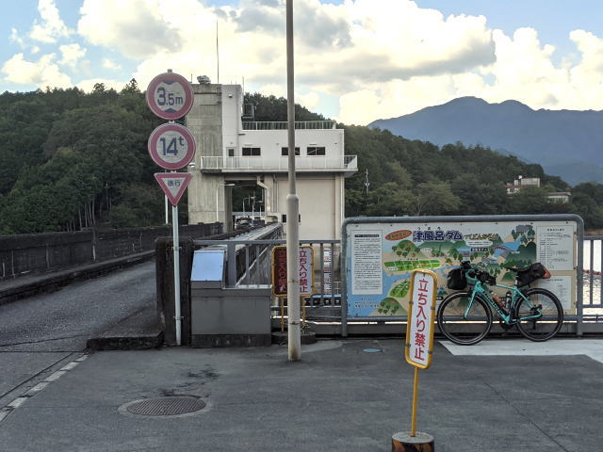
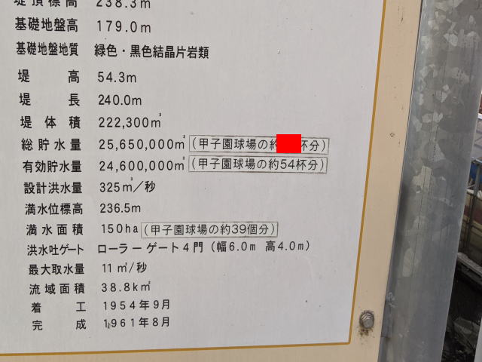

クイズチェック６ 津風呂ダム 案内看板右下の方

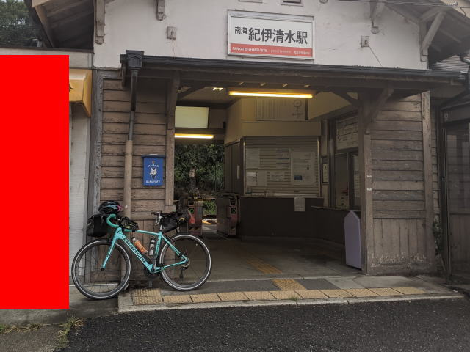

クイズチェック７ 紀伊清水駅 駅舎入口左側

